상품제안서
샤오미_KACO 퓨어 클립 젤펜 볼펜(블랙) | 상품코드: F01243

 |  |  |  |  |  |  | 02-412-0044 | www.easy1.co.kr
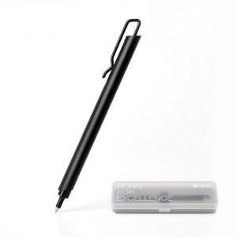

【상세/제작정보】 | <span style="font-size: 12pt;"><b>* 배송비- 한박스 100개 / 3500원 별도</b></span>

【인쇄/포장옵션】 | 레이저 / 포장지포장

【공급단가】 | 수량 | 100~ | 300~ | 500~ | 1,000~ | 3,000~
*VAT별도 | 단가 | 7,200원 | 7,080원 | 6,900원 | 6,780원 | 6,600원

【상품 URL】 | http://www.easy1.co.kr/src/goods_detail.php?gdno=1243

